2019_02_data
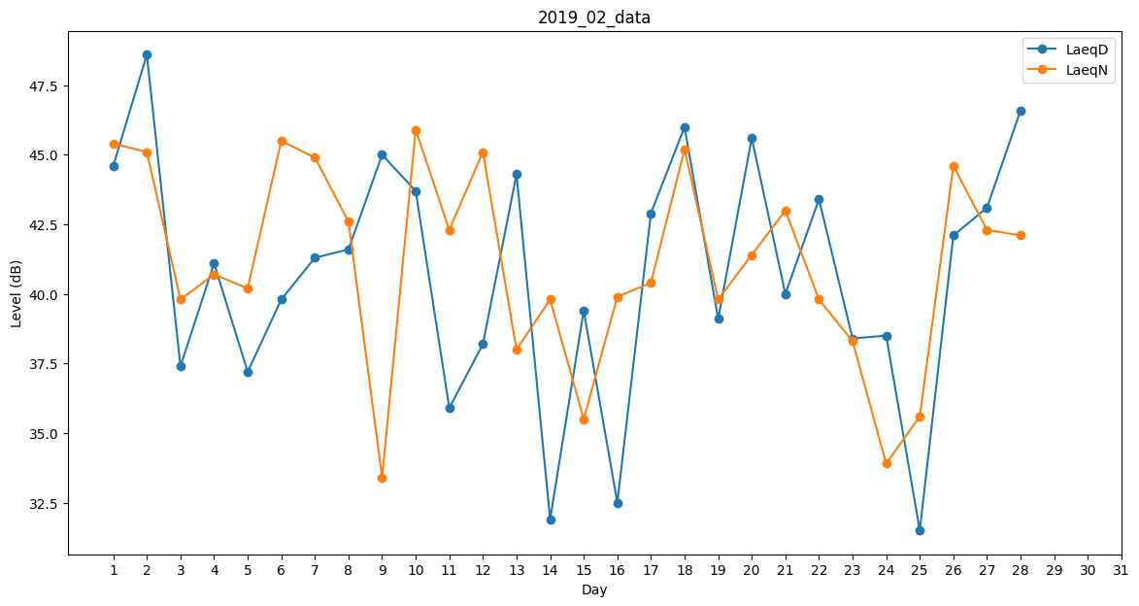
Day | LaeqD | LaeqN
1 | 44.6 | 45.4
2 | 48.6 | 45.1
3 | 37.4 | 39.8
4 | 41.1 | 40.7
5 | 37.2 | 40.2
6 | 39.8 | 45.5
7 | 41.3 | 44.9
8 | 41.6 | 42.6
9 | 45 | 33.4
10 | 43.7 | 45.9
11 | 35.9 | 42.3
12 | 38.2 | 45.1
13 | 44.3 | 38
14 | 31.9 | 39.8
15 | 39.4 | 35.5
16 | 32.5 | 39.9
17 | 42.9 | 40.4
18 | 46 | 45.2
19 | 39.1 | 39.8
20 | 45.6 | 41.4
21 | 40 | 43
22 | 43.4 | 39.8
23 | 38.4 | 38.3
24 | 38.5 | 33.9
25 | 31.5 | 35.6
26 | 42.1 | 44.6
27 | 43.1 | 42.3
28 | 46.6 | 42.1

